Sheet1
Listino dei Vini Selezionati イタリアワインリスト |  |  |  |  |  |  |  | Ver.2026.2b

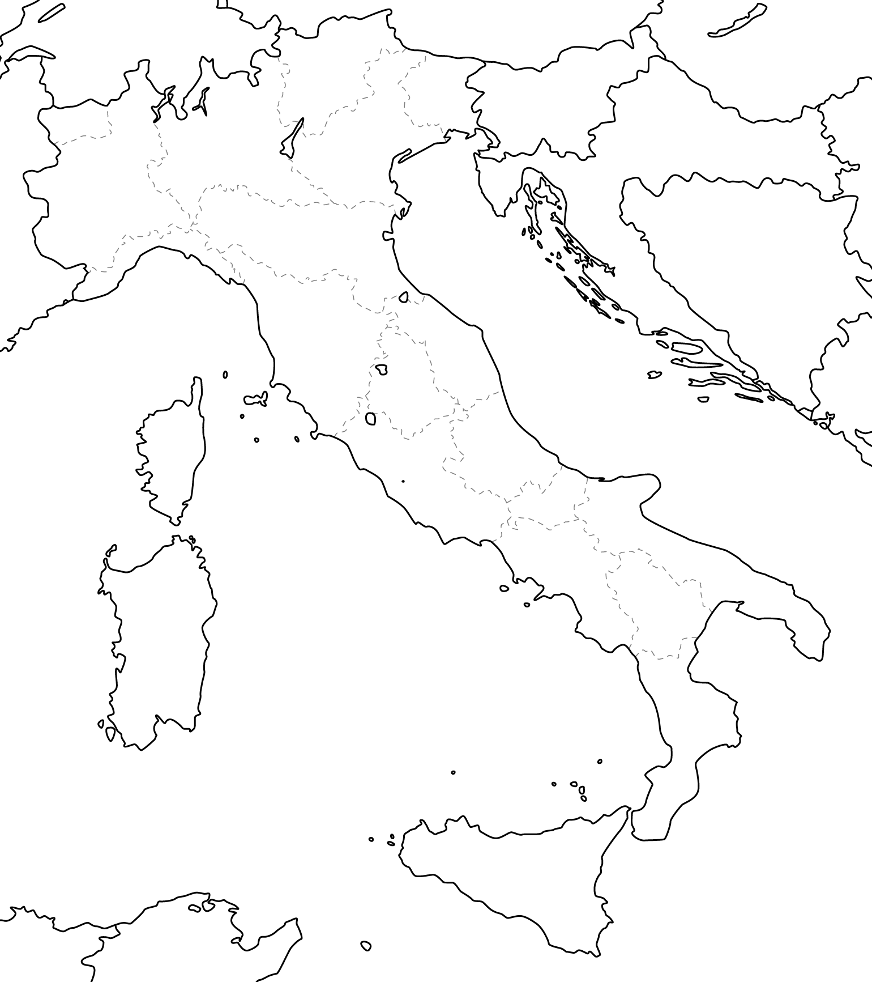
10
9
12
29
 | I Prodottori 造り手
 | Piemonte
 | 1.Cascina Fornace/Canale.Cuneo
13
 | 2.Cascina Tiole /Monforte d'Alba.Cuneo
1
5
7
8
6
 | 3.San Fereolo/Dogliani.Cuneo
4
 | 4.Cascina Lieto/Castiglione Tinella.Cuneo
3
11
14
15
17
19
16
2
 | 5.Saccoletto Daniele/S.Giorgio monferrato.Aressandria
18
 | 6.La Cascinetta/Viarigi.Asti
 | Lombardia
22
20
 | 7.Divella Alessandra/Gussago.Bresia
21
 | 8.Verdieri Corte Pagliare/Commessaggio.Mantova
24
 | Trentino＝Alto Adige
25
 | 9.Rosi Eugenio/Volano.Trento
23
 | 10.Floribunda/Egna.Bolzano
 | Liguria
 | 11.Walter de Batte'[Prima Terra]/Riomaggiore.La Spezia
 | Friuli＝Venezia Giulia
 | 12.Damijan Podversic/Gorizia
26
27
 | 13.Skerlj/Sales.Trieste
 | Emilia=Romagna
 | 14.Il Farneto/Castellarano.Reggio Emiglia
 | 15.Rio Rocca/Sassuolo.Modena
 | 16.Vittorio Graziano/Castelvetro.Modena
28
 | 17.Koi di Flavio Restani/Valsamoggia.Borogna
 | 18.Erioli/Valsamoggia.Borogna
 | 19.Samodia/Valsamoggia.Borogna
 | Toscana
 | 20.Podere Luisa/Montevarchi.Arezzo
 | 21.Fanetti/Montepulciano.Siena
 | Marche
 | 22.Apiua/Cupramontana.Ancona
 | Abruzzo
 | 23.Colle San Massimo/Giulianova.Teramo
 | Lazio
 | 24.Corva Gialla/Lubrianoi.Viterbo
 | 25.Le Coste/Gradoli.Viterbo
 | Campania
 | 26.Monte di Grazia/Tramonti.Salerno
 | 27.Bajola/Isola d'Ischia.Napoli
 | Sicilia
 | 28.Bonavita/Faro Superiore.Messina
 | Slovenia / Brda
 | 29.Anze Ivancic |  |  | WWW.evino33.com

《在庫情報・入荷情報》
毎月2度の在庫情報・入荷案内などメール配信しております。登録アドレス: info@evino33.com
こちらのアドレスに貴社（店）名、TEL、メールアドレス、ご担当者様氏名を入力しお送りください。登録完了後、確認のメールをお送りさせていただきます。
※その他、確認等問い合わせにつきましては、下記連絡先までお問い合わせください。
Tel:048-799-3678 FAX:048-611-7167 Mail:info@evino33.com

≪在庫状況 記号の目安≫
 |  | ◎・・余裕あり |  | ▲・・・極少（50本以下か、早期完売）
 |  | ○・・やや少（250本以下か、2ヶ月以内） |  | ✖・・・完売
 |  | △・・少（100本以下か、1ヶ月以内） |  | ・・・今回欠品したもの

《注意事項》
※取り扱っているワインは、人口酵母や亜硫酸（SO2)の添加を行わない、または極わずかな使用にとどめた造り手のものばかりです。そのため現地カンティーナより定温輸送、保存温度・環境に気を遣い輸入、保管した状態で お届けしております。商品到着後の保存・取扱いにも、ある程度気を付けていただく必要があるワインもございます。もし扱いなどにご不安な点がある場合、下記連絡先までご相談いただけますと幸いです。

※また生産量も少なく、安定した取扱いの難しい商品もいくつかございます。在庫薄・欠品・ヴィンテージ変更等、あらかじめご確認いただけますと幸いです。

èVino.llc エヴィーノ イタリアワイン輸入・卸売
《浦和事務所》 埼玉県さいたま市浦和区岸町4-11-11 １F
《営業時間》 月～金 9:00～18:00 《定休日》 土・日・祝日
《本店所在地》 埼玉県さいたま市南区辻3丁目3番2号
《お酒は20歳になってから》

1 | Cascina Fornace カッシーナ フォルナーチェ |  |  | ピエモンテ州クネオ-サントステーファノロエーロ | DOCG Roero
古樹に注がれた新しい情熱、ロエーロを表現するために挑戦し続ける若き造り手
当主のエンリーコ カウダは独学で栽培・醸造を学ぶという、強い熱意と好奇心によって誕生したカッシーナ フォルナーチェ。周辺は入り組んだ丘陵地が多く、銘醸地としては珍しく手つかずの森林が残る土地。Roeroの特徴ともいえる強い砂質は、崩れやすくもネッビオーロに特有の繊細さ（軽やかさ）を持たせる。そして豊かな石灰質、粘土質土壌。樹齢の古い区画も多く、古樹ばかりで間隔は狭く急傾斜なため、トラクターを持ち込めずすべて手作業。そのため後継者もいない放棄畑を、率先して借り、弟のエマヌエーレと共にすべて手作業による栽培と、農薬や肥料を使用しない農業、ビオディナミ式の栽培方法を取り入れた途方もない労力によって生まれる素晴らしいポテンシャルを秘めたアルネイズとネッビオーロを栽培している。アルネイズはフレッシュさフルーティさ、そんなイメージが定着しているブドウであるものの、それは本来の姿ではないと話すエンリコ。「古い呼び名はネッビオーロ ビアンコ、古いクローンのアルネイズは、果皮が厚くタンニンを持っていて、長い期間樹上で熟成することができるブドウ。」、という。 醸造は、ブドウのもつ特徴を純粋に表現することを基本に、温度コントロールや酵母添加を行わずブドウの持つ酵母のみで醗酵を行う。アルネイズという果実の持つ繊細な香りと骨格ある酒質。十分な厚みとオイリーな質感、これまで味わったことがないかのような純粋なアルネイズを感じることができる。ネッビオーロは10月中旬～下旬にかけて、収穫後セメントタンク内にて2週間程度、果皮と共に醗酵。熟成は500Ｌの木樽にて24か月の熟成。ネッビオーロの持つ奥行き、複雑さはそのままに、アルバでは決して見られない柔らかみと繊細さ、ロエーロという土地の持つ軽やかさ、女性的な印象を表現。土地の、そして古樹の持つ可能性、ブドウの純粋さを直球的に表現したロエーロ。

コード | 品名/VT/認証 |  |  | ブドウ品種、、他 | タイプ | 小売価格 | 在庫 | 備考
FOR0208 | ｱﾙﾈｲｽﾞ "ﾃﾞｻﾞﾔ" 2021 |  | Arneis Desaia | アルネイズ | 白淡 | ¥4,200 | ✕ | 完売
FOR0209 | ｱﾙﾈｲｽﾞ "ﾃﾞｻﾞﾔ" EX 2015 |  | Arneis Desaia | アルネイズ | 濃白熟成 | ¥8,800 | ✕ | 完売
FOR0407 | ｱﾙﾈｲｽﾞ "ﾍﾟﾀﾞﾌｫﾙﾉ” 2020 |  | Arneis Pedaforno | アルネイズ 樹齢 60 年～、果皮とともに 10 日間 | 白 | ¥4,900 | ▲ | 36本
FOR0311 | ﾈｯﾋﾞｵｰﾛ"ｳﾞｨｽｶ"2022 (750ml) |  | Nebbiolo Visca | ネッビオーロ 軽快な飲み心地 | 淡赤 | ¥3,800 | △
FOR0108 | ﾛｴｰﾛ"ｳﾞｧﾙﾄﾞｳﾞｧｰﾄ"2018 DOCG |  | Roero Valdovato | ネッビオーロ | 赤 | ¥4,900 | ○
FOR0505 | ﾛｴｰﾛ ﾘｾﾞﾙｳﾞｧ"ｽﾚｲﾔ"2018 DOCG |  | Roero Riserva SLEJA | ネッビオーロ 樹齢65～70年 砂質の強いロエーロ的な畑 | 赤 | ¥7,200 | △ | 新ｳﾞｨﾝﾃｰｼﾞ
FOR0602 | ﾛｴｰﾛ ﾘｾﾞﾙｳﾞｧ“ﾌﾞﾘｯｸ ﾃﾞﾙ ﾒﾃﾞｨｸ”2018 DOCG |  | Roero Riserva ”Bric del MEDIC” | ネッビオーロ 樹齢40～45年 粘土質の強いランゲ的な畑 | 赤 | ¥7,200 | ▲ | 60本

2 | Cascina Tiole カッシーナ ティオレ 【新規取り扱い生産者】 |  |  | ピエモンテ州クネオ- モンフォルテ ダルバ | DOCG Barolo
素直な魅力、素材そのものの良さを感じるワイン、バローロという土地の可能性
現当主マッスィモ グラッソは3代目、1940年代に彼の祖父がこの土地を手に入れ、ブドウ栽培を開始。畑はモンフォルテダルバの中でもBussiaブッシアに次ぐ面積をもつPernoペルノにあります。ペルノの中でも西側に位置していており、標高350～380m、西～南西に面した畑、土壌は強い石灰質と粘土質、部分的に砂質も含まれており、モンフォルテ特有の緻密な泥灰土の層と、堆積物土壌が豊富な土地。畑では毎年最低限の銅と硫黄物のみ使用、標高のある緩やかな斜面は常に風の通り道にあたり、病気やカビのリスクから自然に守られる環境が整っています。収穫は、ブドウの成熟を見極めることを徹底。バルベーラで9月末、ネッビオーロに至っては10月中旬～下旬まで収穫を遅らせるのが基本、年によってはそれ以上に遅らせることも当然と語る彼。醸造については、ブドウの素材の良さを尊重したシンプルな醸造。除梗したブドウはステンレスタンクにてアルコール醗酵を行い、バルベーラ、ランゲ ネッビオーロで約2週間、バローロは3～4週間ゆっくりと時間をかけて行います。バローロについてはすべて大樽2000～3500Lという大樽で熟成。ネッビオーロがバローロに至るために、最も重要なものは「時間」。大樽で長い時間を費やすことはもちろんですが、それと同様にマッシモが重要視するのは、ボトル内での熟成。通常のバローロで24～30カ月程度、そのあと、18～24か月とボトル内での熟成。バルベーラやランゲ ネッビオーロでも最低12カ月以上の時間を取ります。バローロという名前である以上、どうしてもワインに「偉大さ」を求め意識してしますが、ティオレのバローロには、もちろん偉大さを全く感じないワケではありませんが、マッシモの節々に感じる几帳面で真面目さや、親しみやすさ、身近な魅力を感じるバローロです。そして、すべてのワインに通じる果実の純粋さ、時間とともに開いてゆく美しさに心を奪われます。昨今の高騰し続けるバローロの中で彼らは、ある意味「時代に取り残された」存在、素材の良さ、几帳面で勤勉な畑での仕事、伝統を守りつつも合理的、そして何より時間を費やしたワイン造り。まるで10年前から時が止まったかのような、市場や流行に左右されないその価格に、衝撃を覚えます。基本的に生産量も少なく、入荷数は決して多くありませんが、バローロという名前に見合った素晴らしいポテンシャルと、素直な魅力、素材そのものの良さを感じるワイン。改めてバローロという土地の可能性を実感できる素晴らしい造り手です！

コード | 品名/VT/認証 |  |  | ブドウ品種、、他 | タイプ | 小売価格 | 在庫 | 備考
TIO0001 | ｳﾞｨｰﾉ ﾛｯｿ"ﾃｨﾝﾅ" |  | Vino Rosso”Tinna” | ネッビオーロ100% | 赤 | ¥3,500 | ✕
TIO0102 | ﾊﾞﾙﾍﾞｰﾗ ﾀﾞﾙﾊﾞ ｽｰﾍﾟﾘｵｰﾚ 2022 |  | Barbera d‘Alba Superiore | バルベーラ100％ | 赤 | ¥4,000 | ✕
TIO0202 | ﾗﾝｹﾞﾈｯﾋﾞｵｰﾛ 2022 |  | Langhe Nebbiolo | ネッビオーロ100% 樹齢20～40年 | 赤 | ¥4,600 | ✕
TIO0302 | ﾊﾞﾛｰﾛ 2019 |  | Barolo | ネッビオーロ100% 樹齢80年～ | 赤 | ¥7,800 | ✕
TIO0401 | ﾊﾞﾛｰﾛ ﾍﾟﾙﾉ"ｳﾞｨｰﾆｬｻﾝﾄｽﾃｰﾌｧﾉ"2019 |  | Barolo Perno“Vigna S.Stefano” | ネッビオーロ100% 樹齢80年～ | 赤 | ¥8,800 | ✕

3 | San Fereolo サンフェレオーロ |  |  | ピエモンテ州クネオ-ドリアーニ | DOCG Dogliani
ドルチェットにこれほど愛情と情熱を注いだ造り手は、サン フェレオーロをおいて他に存在しないでしょう
ドリアーニの北側に位置するサンフェレオーロの畑。大きく分けて標高の高いサンフェレオーロ（500m）、少し低い位置にあるアウストリ(400-420m)、どちらも400ｍを越える高地であり、砂質やシルト質の多いドリアーニらしさを持っている。これが「ネッビオーロではなく、ドルチェット」といわれる所以。また畑は、モンフォルテ ダルバにも近く、部分的にモンフォルテのような強い石灰質も併せ持つ。ニコレッタにとって、畑との関わりは当然の如く自然環境を重視したもの。ビオディナミの栽培方法を徹底し、農薬や化学肥料はもちろん、銅や硫黄についても極力使用しない栽培を徹底している。また、サンフェレオーロの樹齢は50年を越えるものばかり。この樹齢の古いドルチェットは、現在のように量産化、画一化されたクローンではなく、古くよりドリアーニに残るクローン（セレクションマッサールによるもの）も多く残る。また収穫においても徹底しており、完熟とは果皮でも果実の糖度でもない。果実本来の役割ともいえる「種子の熟成」。よって収穫を決めるのは種子が完熟するかどうか。結果、収穫時期は遅くなり、樹上にて果実はしぼみ、脱水まで始まるほどの熟度に達したドルチェットの光景は、錚々たるものである。 醸造においては、ピエモンテの伝統とも呼べるクラシックかつ、時間を費やした醸造方法を徹底している。開放式の大樽にて長期間のマセレーション（果皮浸漬）、当然のことながら酵母添加や温度管理を行わず、大樽にて2年以上の熟成。そして、彼女のこだわりともいえる長期間のビン熟成。現在収穫から7年のというサイクルでリリースされるサンフェレオーロのドリアーニ「San Fereolo」。高次元まで凝縮した果実と、種子からゆっくり抽出されたタンニン。完成するまでに相応の年月が必要であることを、誰よりも考えている。こうして生まれる圧倒的な存在感を持ったドルチェット。当然ながら収穫量は恐ろしく少ない。現在8haの畑からわずか15000～20000本しか造られない。凄まじい果実の凝縮でありながら、驚くほどの繊細な香り。決して強く感じないタンニンと酸であるが、ワインを支えるに十分なバランス。これほどの質感をもったドルチェットは他に存在しない。同様にバルベーラ、ネッビオーロにおいても徹底したこだわりを持ちながらも、持ち前の好奇心とインスピレーションにより生み出される白やロゼなど、情熱と魅力を持ち合わせる素晴らしい造り手の一人。

コード | 品名/VT/認証 |  |  | ブドウ品種、、他 | タイプ | 小売価格 | 在庫 | 備考
SAN1003 | ﾋﾞｱﾝｺ "ｺｽﾃﾃﾞｨｳﾞｧﾗﾝｹ"2021 |  | Coste di Valanche | リースリング70％、トラミネール アロマティコ30% | 白 | ¥5,300 | ✕
SAN1101 | ﾋﾞｱﾝｺ "ﾃｯﾗ ﾁｪﾚｽﾃ"2021 |  | Riesling “Terra Celeste” | リースリング | 白 | ¥5,500 | ✕
SAN0707 | ﾗ ﾙｰﾊﾟ ﾛｻﾞｰﾄ2023 |  | La Lupa Rosato | ドルチェット90%、トラミネール アロマティコ10% | 濃ロゼ | ¥4,400 | ✕
SAN0109 | ｳﾞｧﾙﾃﾞｨﾊﾞ 2022 ﾄﾞﾘｱｰﾆｽｰﾍﾟﾘｵｰﾚDOCG |  | Dogliani SuperioreValdiba | ドルチェット サンフェレオーロの畑 | 赤 | ¥4,600 | ◎
SAN0507 | ｳﾞｨ-ﾆｪ ﾄﾞﾙﾁ 2022 ﾄﾞﾘｱｰﾆｽｰﾍﾟﾘｵｰﾚDOCG |  | Vingne Dolci | ドルチェット アルタランガの畑 | 赤 | ¥4,600 | △
SAN0212 | ｻﾝﾌｪﾚｵｰﾛ 2017 ﾄﾞﾘｱｰﾆｽｰﾍﾟﾘｵｰﾚDOCG |  | San Fereolo | ドルチェット | 赤 | ¥5,900 | ◎
SAN0411 | ｱｳｽﾄﾘ 2016 ﾗﾝｹﾞDOC |  | Austri | バルベーラ85％、ネッビオーロ | 赤 | ¥5,900 | ◎
...

